Feuil1
Réalisé par: | Hind Benbouja
Le: | 2017-03-13

User Story | Tests réalisés | Résultat |  |  | ScreenShot
 |  | OK | K.O | NaN
US31-Saisie MAJ Qualificatifs | Consulter la liste des qualificatifs
US31-Saisie MAJ Qualificatifs | Ajout d'un nouveau qualificatif
US31-Saisie MAJ Qualificatifs | Suppression d'un qualificatif |  |  |  | 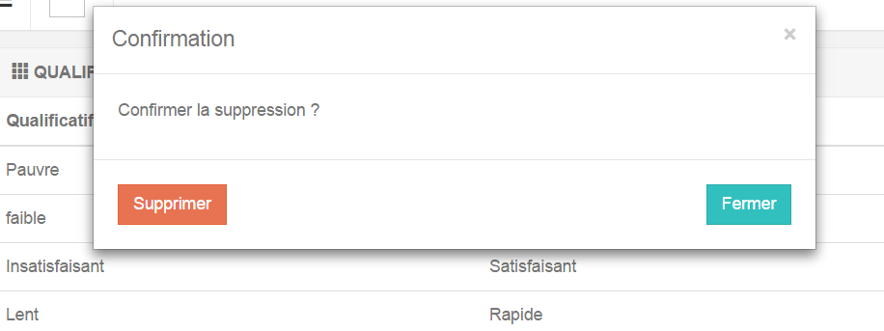
US31-Saisie MAJ Qualificatifs | Modification d'un qualificatif déjà existant

